Top变量WOE
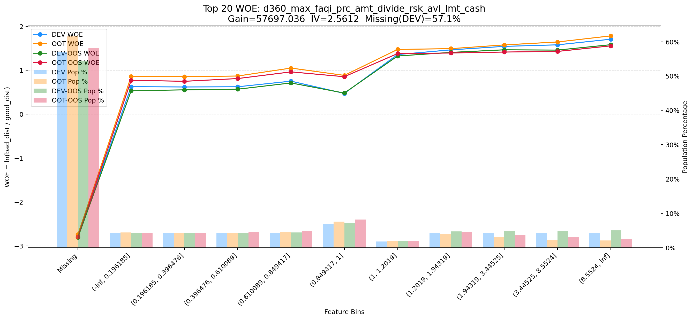
Top 1: d360_apl_ord_ddf_mdl_ord_crt_dte_min | 特征中文名：近360天_发起订单距评分日的时间间隔_最小
项目 | 内容
Gain | 2331466.470
Base split | DEV
IV | 3.304
Missing rate | 0.566
Image | 001_d360_apl_ord_ddf_mdl_ord_crt_dte_min_WOE.png

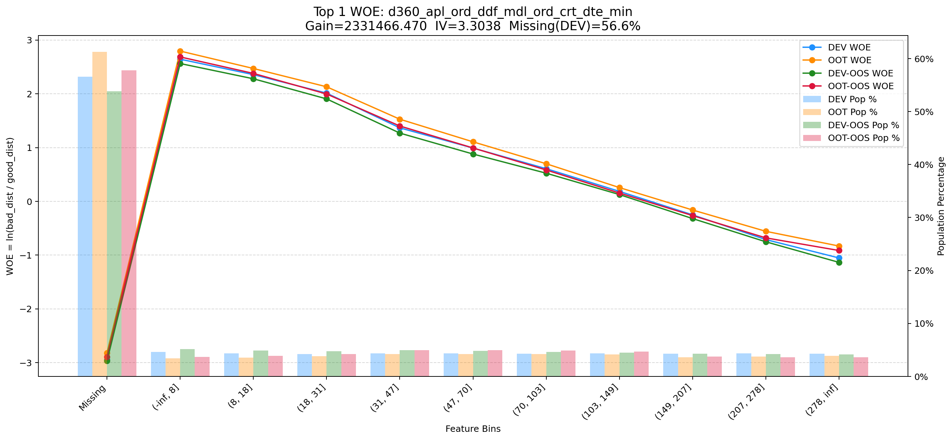

Top 2: ord_apl_sum_prc_amt_90_day | 特征中文名：近90天发起动支订单的动支总金额总额
项目 | 内容
Gain | 2261862.902
Base split | DEV
IV | 1.729
Missing rate | 0.000
Image | 002_ord_apl_sum_prc_amt_90_day_WOE.png

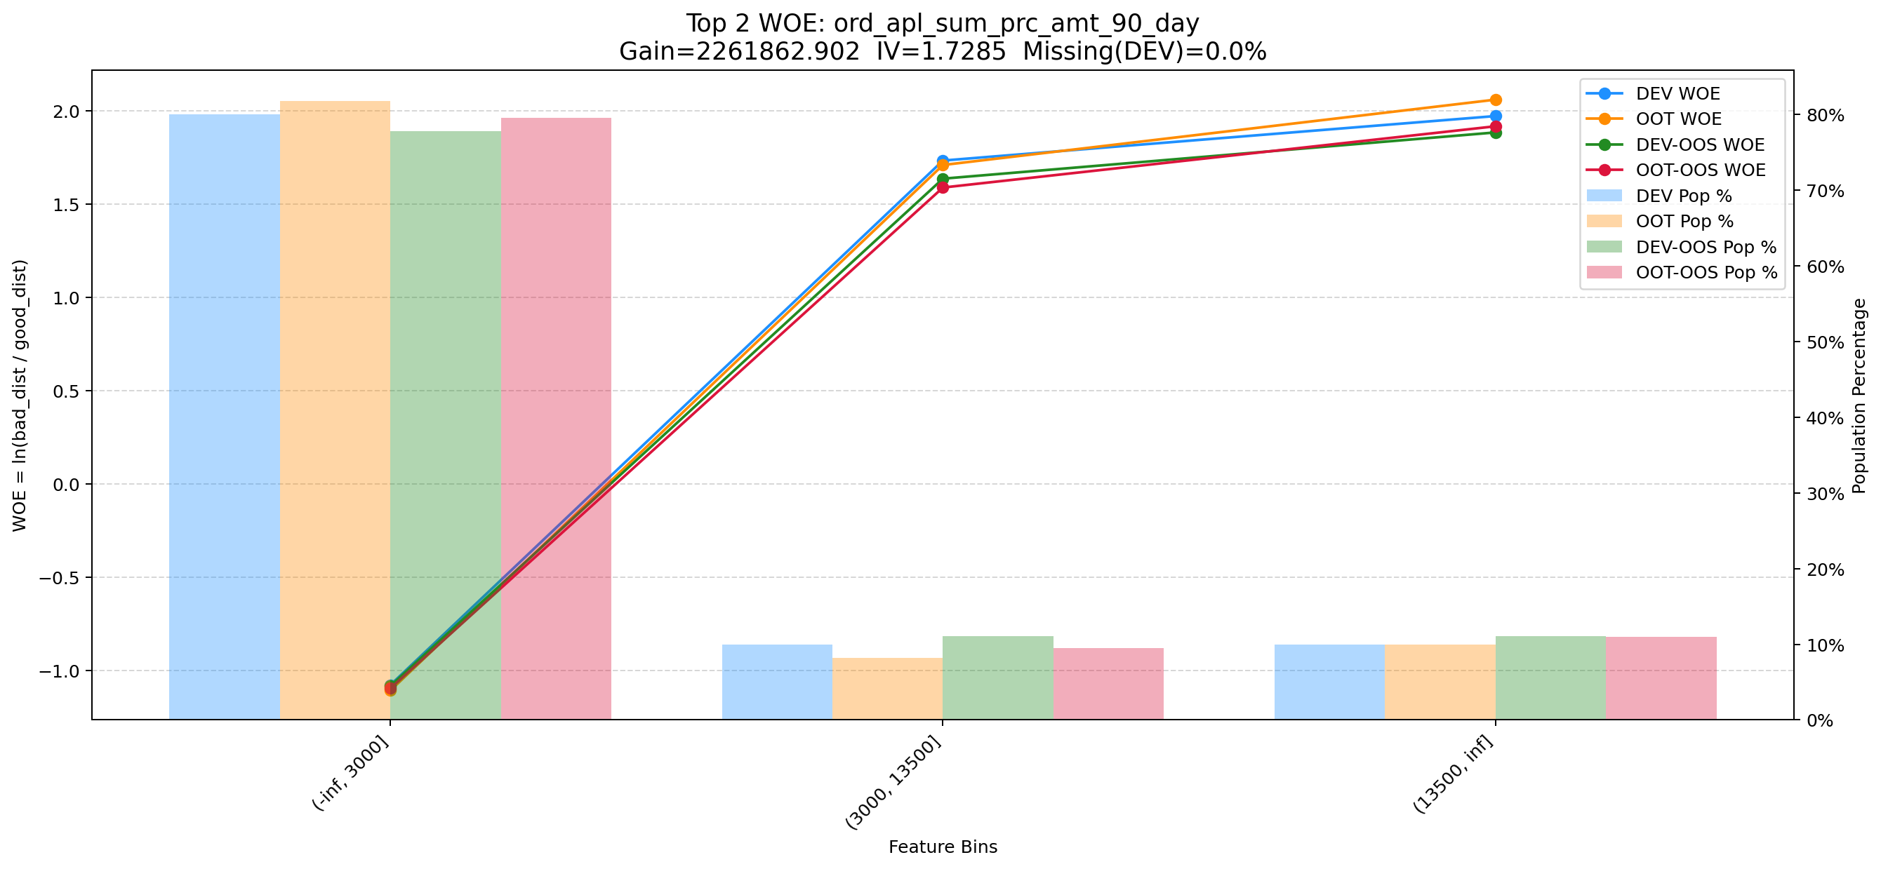

Top 3: ord_apl_max_prc_amt_180_day | 特征中文名：近180天发起动支订单的最大动支总金额总额
项目 | 内容
Gain | 1858213.462
Base split | DEV
IV | 1.910
Missing rate | 0.000
Image | 003_ord_apl_max_prc_amt_180_day_WOE.png

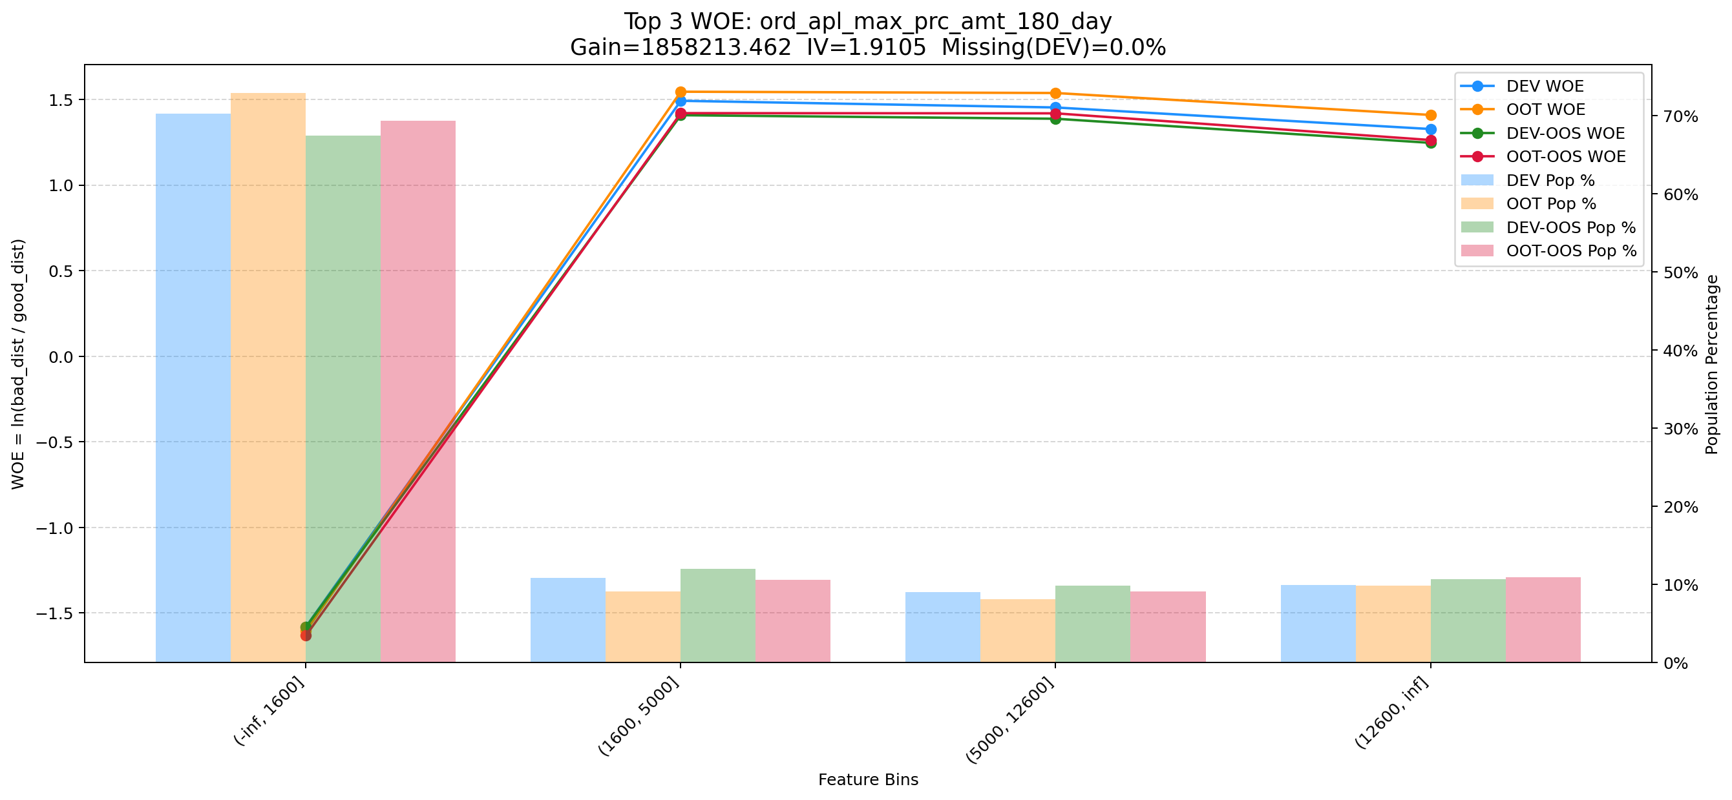

Top 4: unpaid_principal_future_light_add_heavy | 特征中文名：重加轻资产未来到期未还本金
项目 | 内容
Gain | 1851464.808
Base split | DEV
IV | 2.345
Missing rate | 0.000
Image | 004_unpaid_principal_future_light_add_heavy_WOE.png

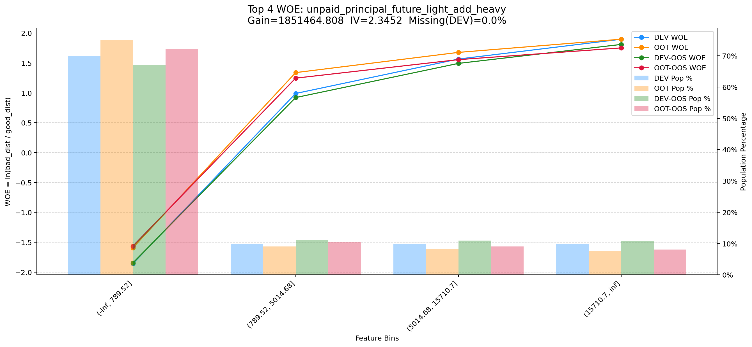

Top 5: his_90_day_csh_apl_ord_cnt_his_rto | 特征中文名：近3月历史CASH订单总数/总订单数
项目 | 内容
Gain | 1488565.267
Base split | DEV
IV | 1.480
Missing rate | 0.002
Image | 005_his_90_day_csh_apl_ord_cnt_his_rto_WOE.png

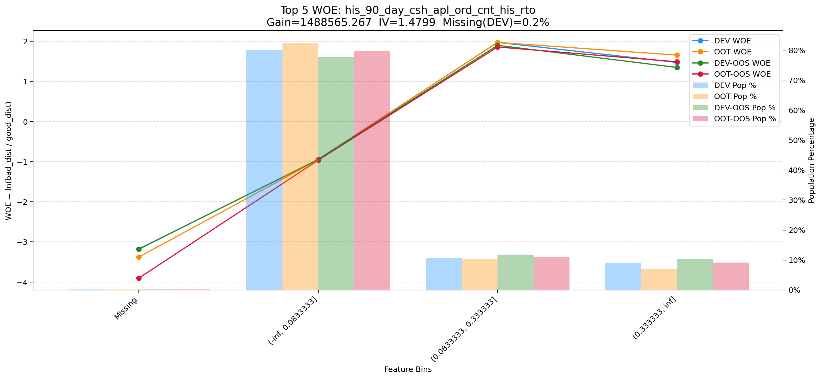

Top 6: d180_apl_ord_days_cnt_all | 特征中文名：近180天_订单发起天数(去重)（所有业务类型口径统计）
项目 | 内容
Gain | 913489.836
Base split | DEV
IV | 3.281
Missing rate | 0.555
Image | 006_d180_apl_ord_days_cnt_all_WOE.png

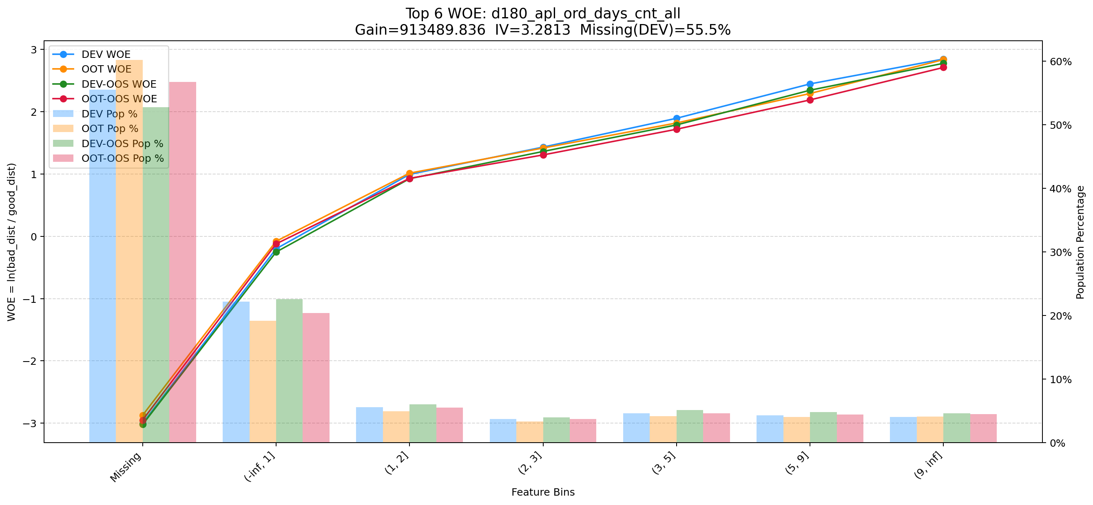

Top 7: his_360_day_csh_apl_ord_cnt | 特征中文名：近12月历史CASH订单总数
项目 | 内容
Gain | 804807.131
Base split | DEV
IV | 2.551
Missing rate | 0.000
Image | 007_his_360_day_csh_apl_ord_cnt_WOE.png

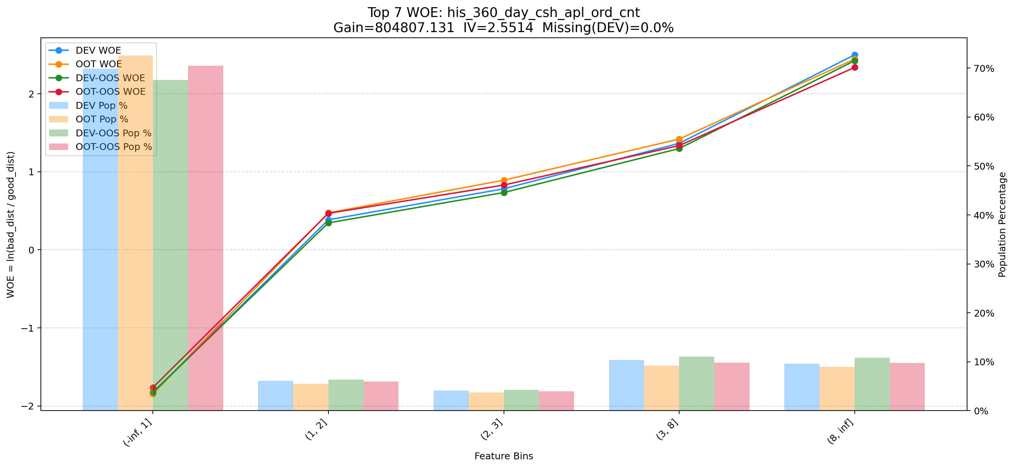

Top 8: cnt_event_result_1_uid_recent_days_120 | 特征中文名：cnt_event_result_1_uid_recent_days_120
项目 | 内容
Gain | 731484.271
Base split | DEV
IV | 2.281
Missing rate | 0.000
Image | 008_cnt_event_result_1_uid_recent_days_120_WOE.png

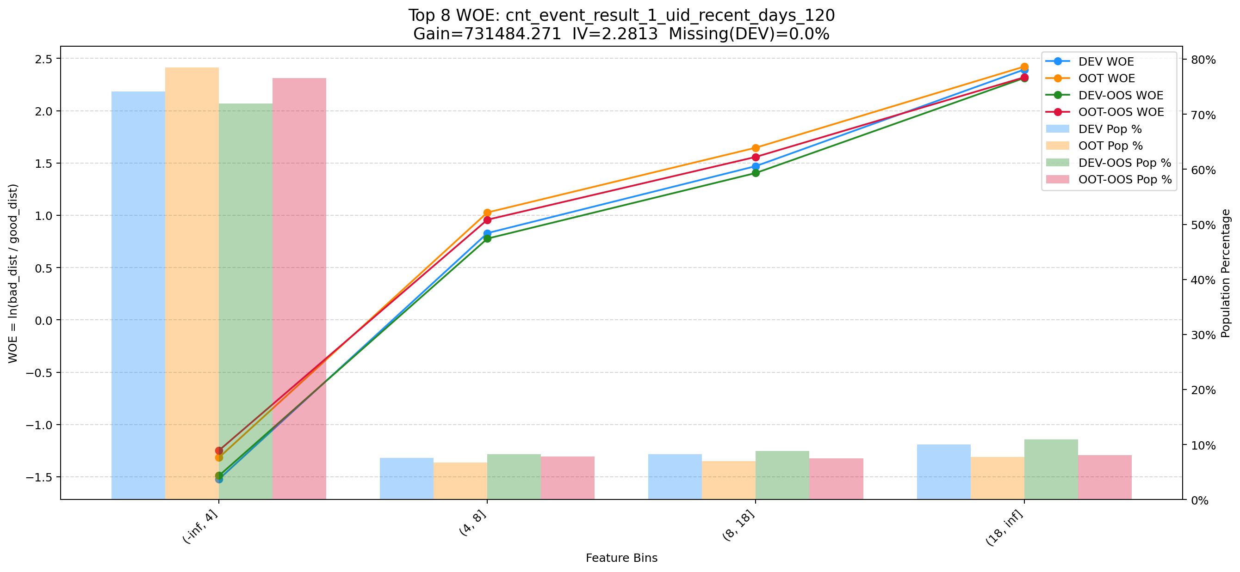

Top 9: his_180_day_csh_apl_ord_cnt_his_rto | 特征中文名：近6月历史CASH订单总数/总订单数
项目 | 内容
Gain | 491328.372
Base split | DEV
IV | 2.067
Missing rate | 0.002
Image | 009_his_180_day_csh_apl_ord_cnt_his_rto_WOE.png

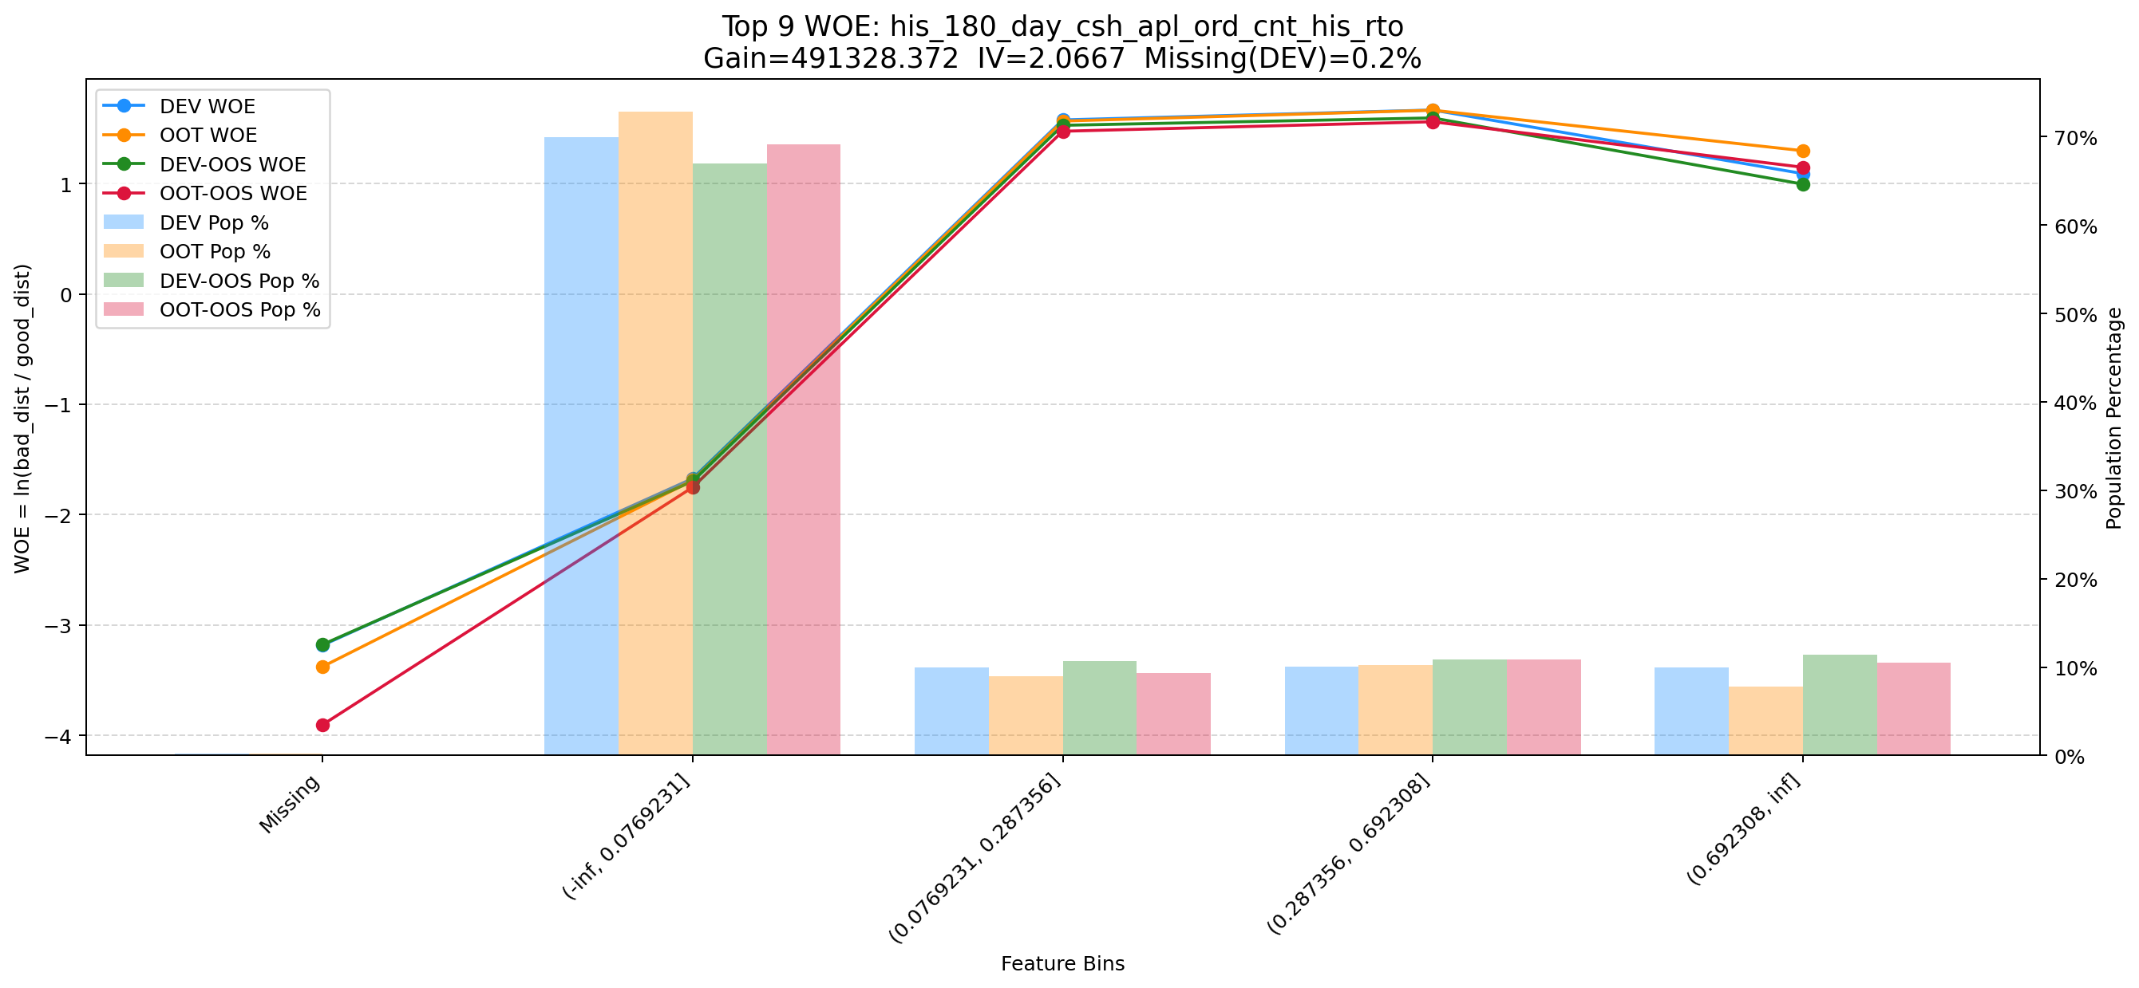

Top 10: d360_apl_ord_cnt_all | 特征中文名：近360天_发起订单数（所有业务类型口径统计）
项目 | 内容
Gain | 300729.802
Base split | DEV
IV | 3.097
Missing rate | 0.555
Image | 010_d360_apl_ord_cnt_all_WOE.png

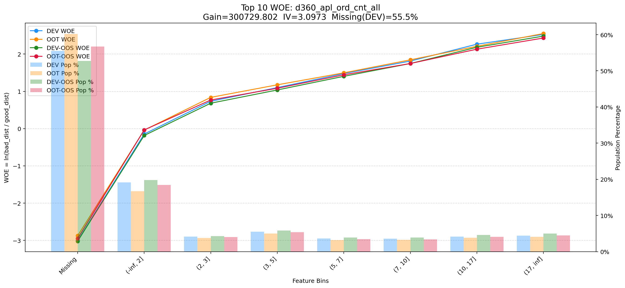

Top 11: ord_apl_sum_prc_amt_360_day | 特征中文名：近360天发起动支订单的动支总金额总额
项目 | 内容
Gain | 269005.655
Base split | DEV
IV | 2.351
Missing rate | 0.000
Image | 011_ord_apl_sum_prc_amt_360_day_WOE.png

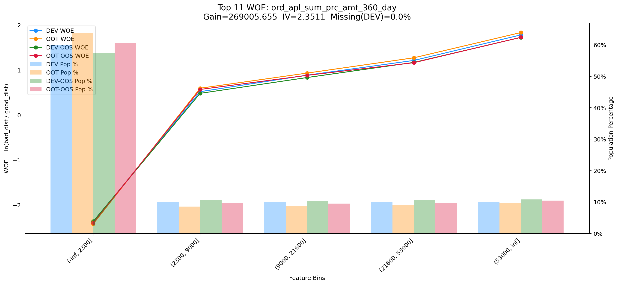

Top 12: dau_90d | 特征中文名：dau_90d
项目 | 内容
Gain | 236275.718
Base split | DEV
IV | 1.729
Missing rate | 0.000
Image | 012_dau_90d_WOE.png

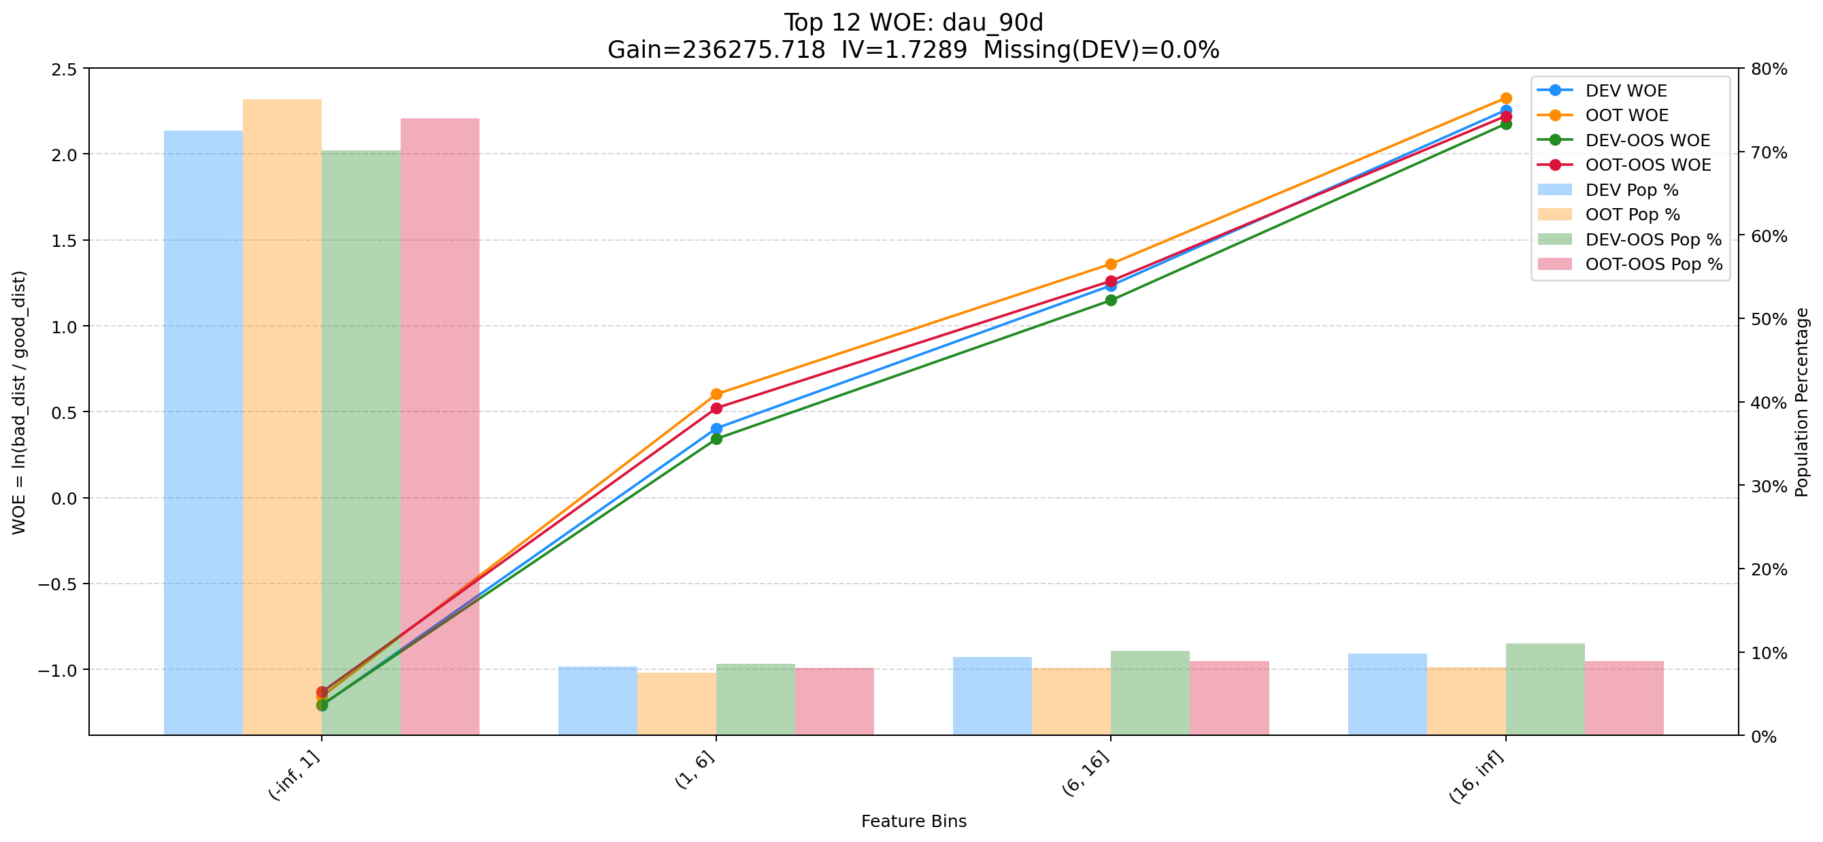

Top 13: cnt_other_info_cash_uid_recent_days_30 | 特征中文名：近30天其他信息为cash记录数
项目 | 内容
Gain | 234065.608
Base split | DEV
IV | 0.950
Missing rate | 0.000
Image | 013_cnt_other_info_cash_uid_recent_days_30_WOE.png

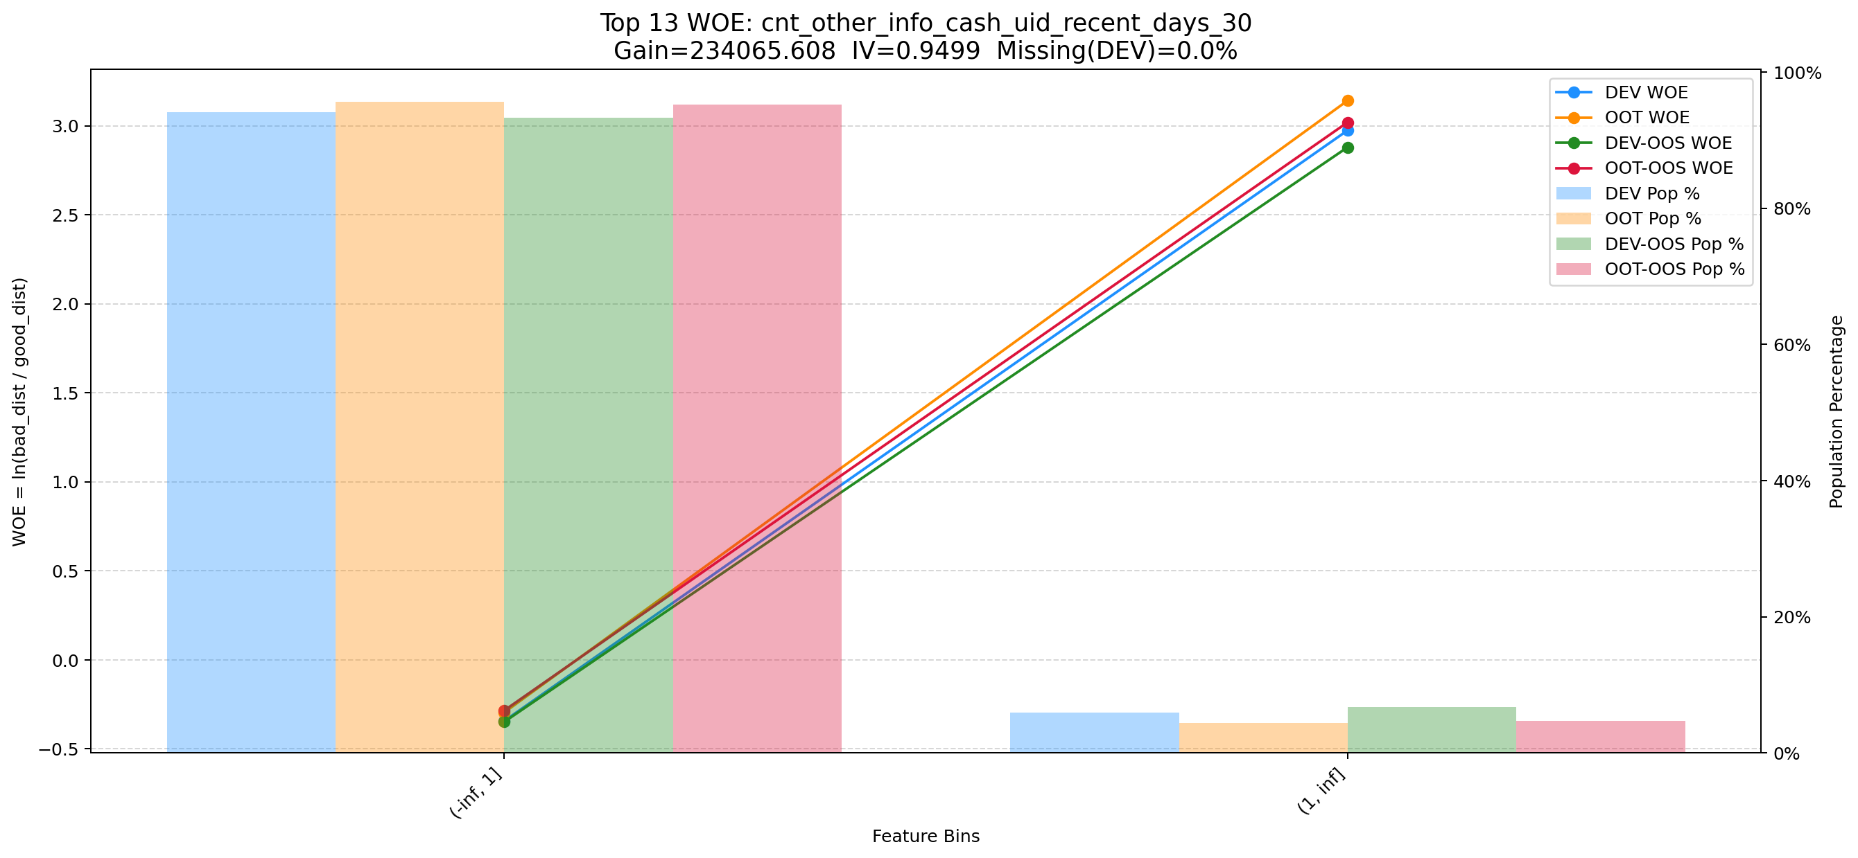

Top 14: cnt_avg_ord_span_30d | 特征中文名：cnt_平均订单间隔_30d
项目 | 内容
Gain | 144646.982
Base split | DEV
IV | 1.712
Missing rate | 0.872
Image | 014_cnt_avg_ord_span_30d_WOE.png

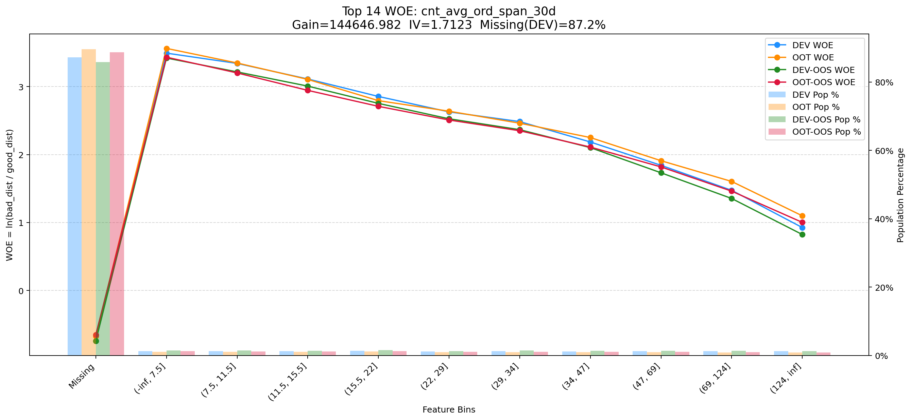

Top 15: stg_pln_pay_off_sum_prc_amt_1m | 特征中文名：近1月还清的本金金额
项目 | 内容
Gain | 130206.734
Base split | DEV
IV | 2.180
Missing rate | 0.000
Image | 015_stg_pln_pay_off_sum_prc_amt_1m_WOE.png

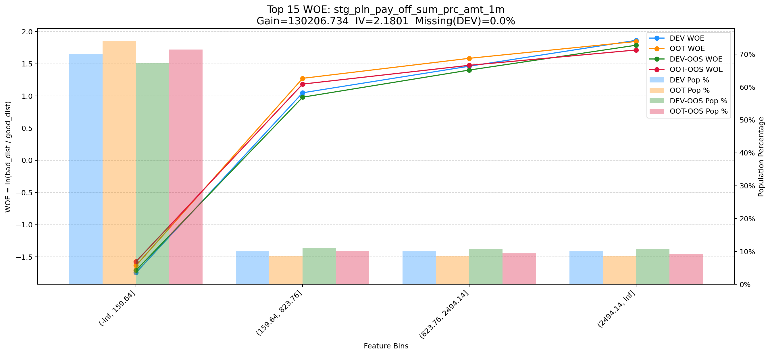

Top 16: ddf_lst_app_str_tim_to_mdl_tim_sec | 特征中文名：设备启动到评分日时间-秒
项目 | 内容
Gain | 93691.185
Base split | DEV
IV | 1.696
Missing rate | 0.688
Image | 016_ddf_lst_app_str_tim_to_mdl_tim_sec_WOE.png

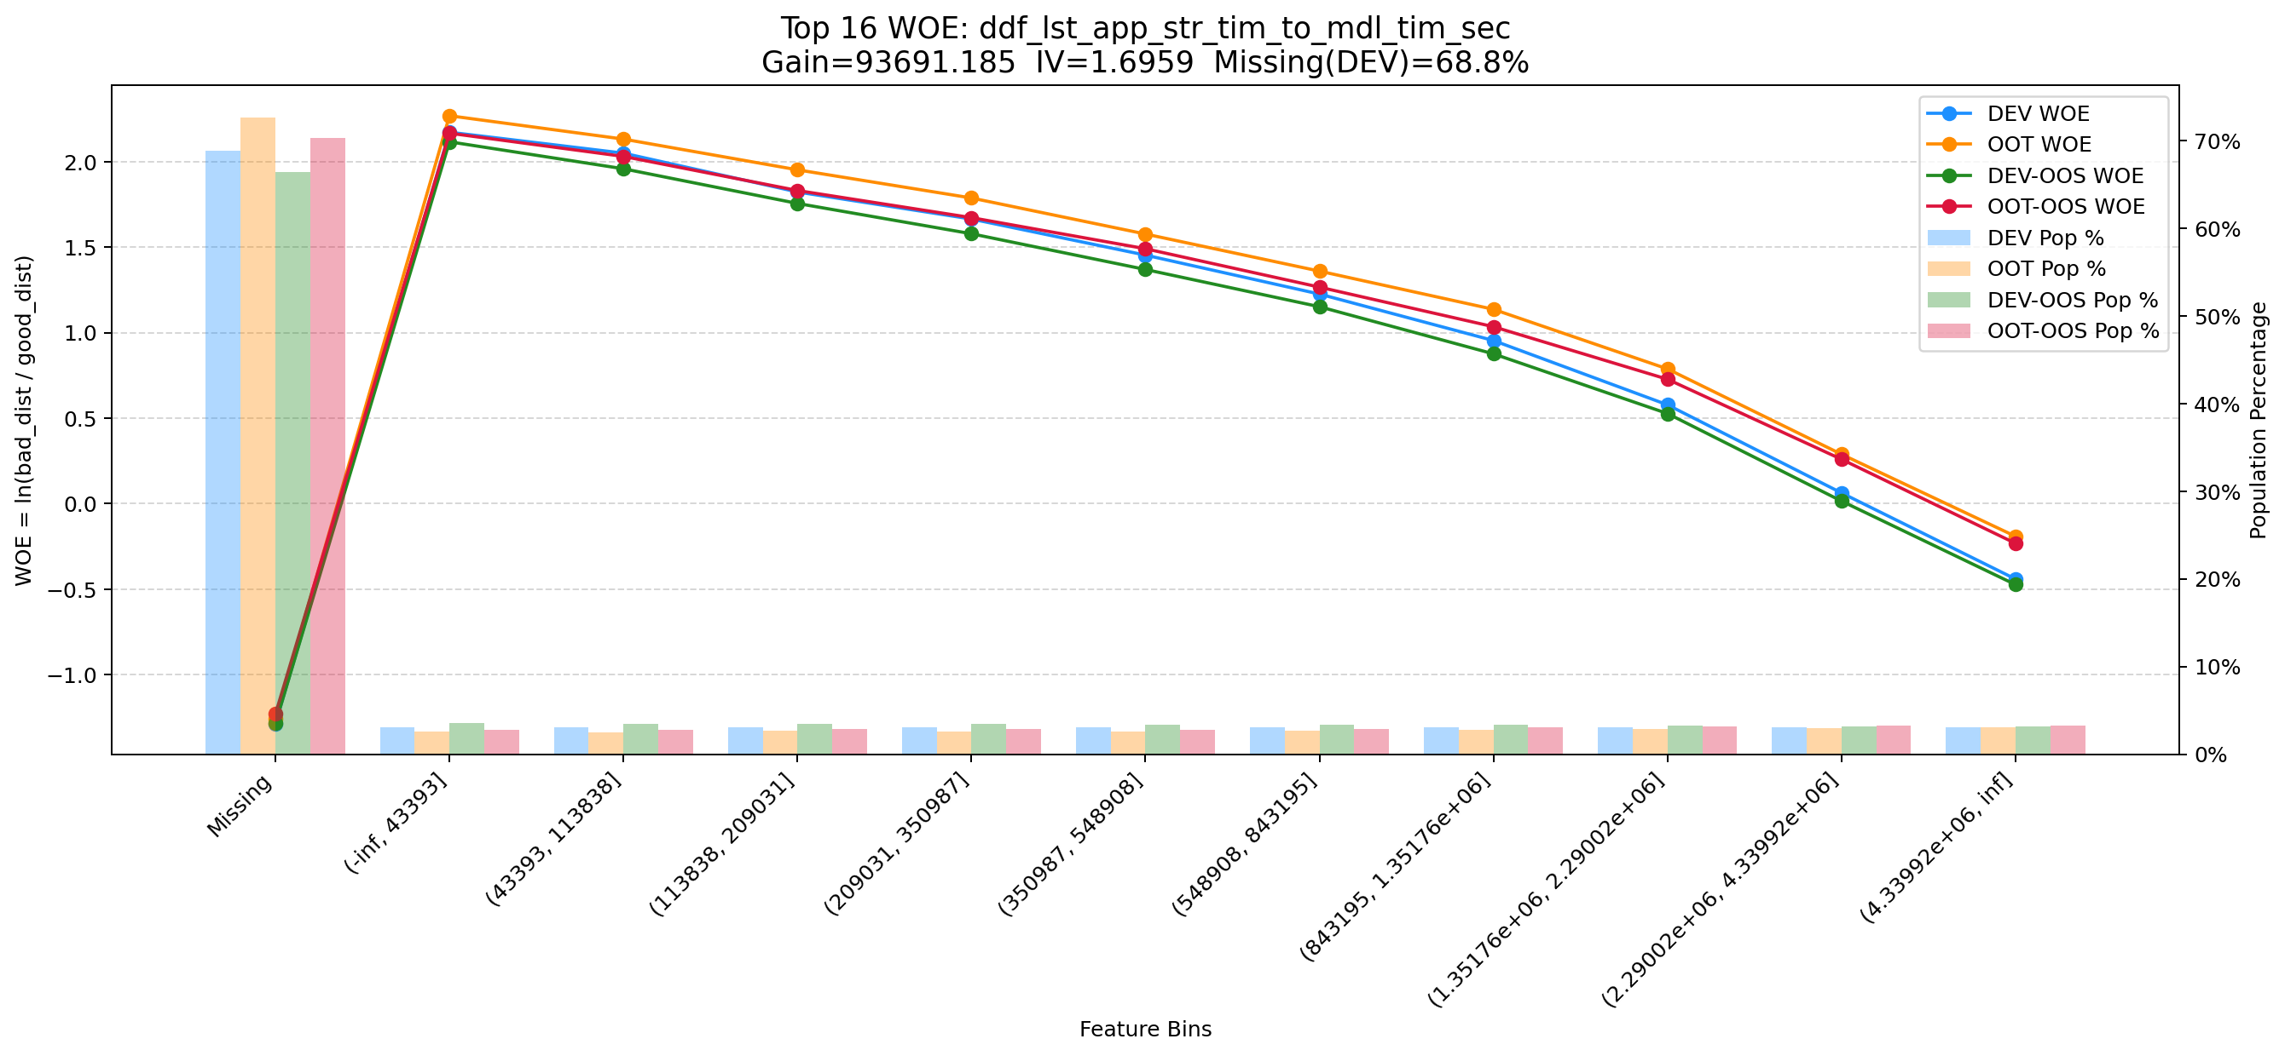

Top 17: his_720_day_csh_apl_ord_cnt_his_rto | 特征中文名：近24月历史CASH订单总数/总订单数
项目 | 内容
Gain | 88510.891
Base split | DEV
IV | 1.618
Missing rate | 0.002
Image | 017_his_720_day_csh_apl_ord_cnt_his_rto_WOE.png

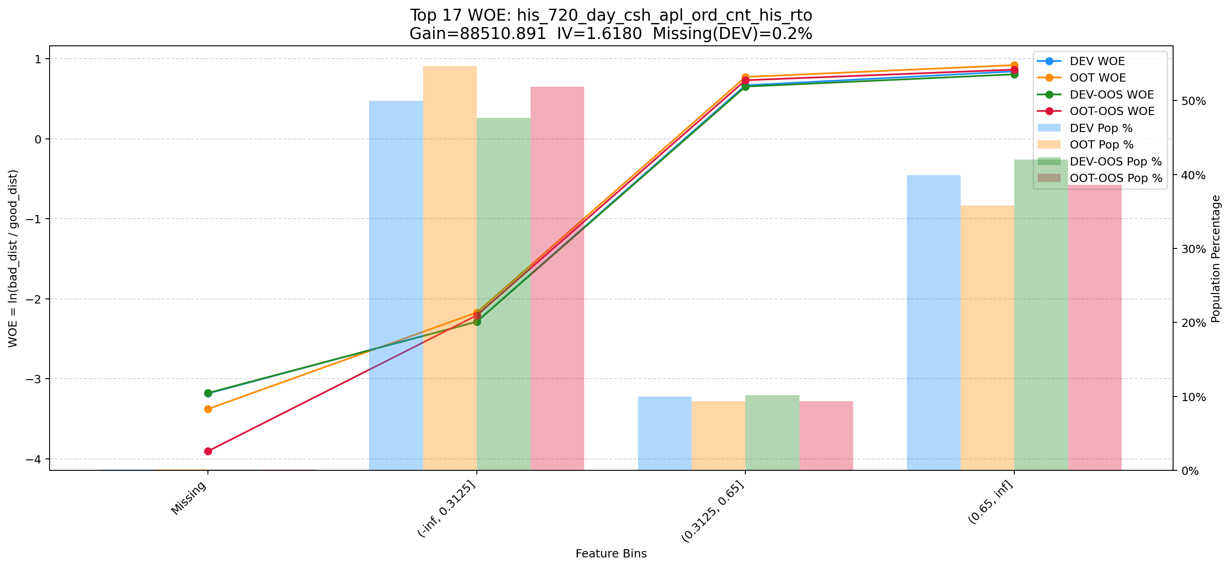

Top 18: clk_cnt_14d | 特征中文名：最近14天总点击次数
项目 | 内容
Gain | 66581.064
Base split | DEV
IV | 1.392
Missing rate | 0.000
Image | 018_clk_cnt_14d_WOE.png

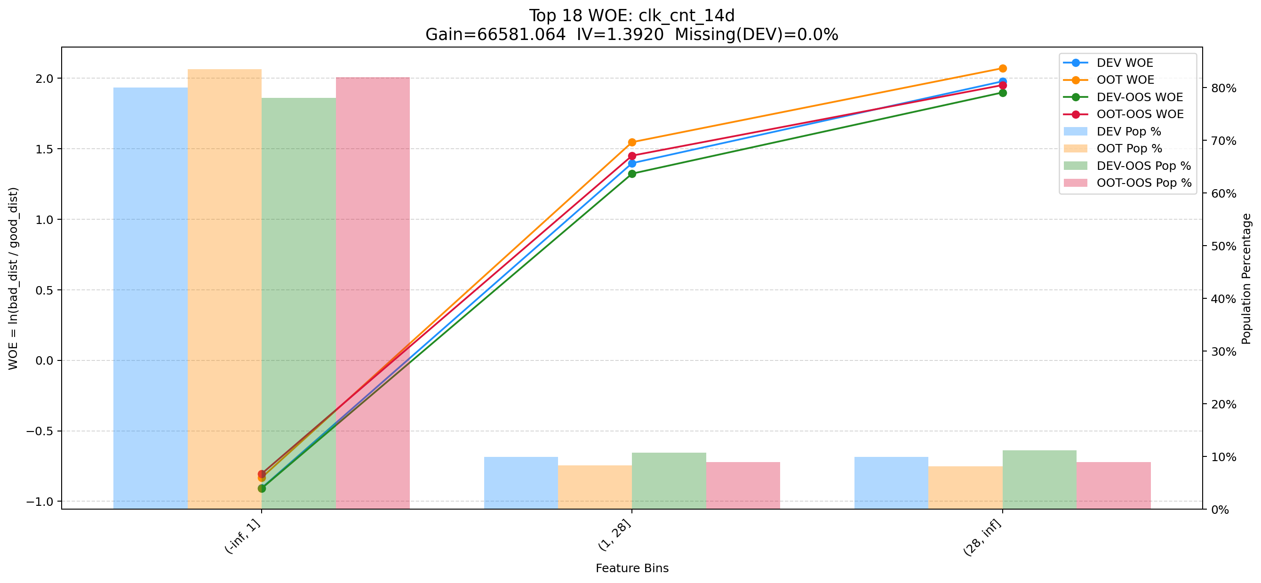

Top 19: cnt_avb_lmt_2m_v2 | 特征中文名：近2个月可用额度变动次数
项目 | 内容
Gain | 60108.805
Base split | DEV
IV | 2.026
Missing rate | 0.003
Image | 019_cnt_avb_lmt_2m_v2_WOE.png

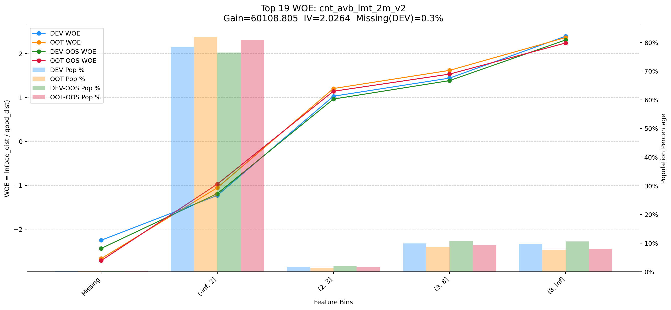

Top 20: d360_max_faqi_prc_amt_divide_rsk_avl_lmt_cash | 特征中文名：近360天_单笔最大发起本金/评分日T-1日可用额度
项目 | 内容
Gain | 57697.036
Base split | DEV
IV | 2.561
Missing rate | 0.571
Image | 020_d360_max_faqi_prc_amt_divide_rsk_avl_lmt_cash_WOE.png

